137 医師数（人口10万人当たり）
137 医師数（人口10万人当たり）

 | 時点 2024(R6)年12月31日（２年毎）
 | 単位 人 |  |  |  |  |  |  |  | 偏差値 |  | 33.6
順位 |  | 都道府県名 |  | 数 値 |  |  | 順位 | 都道府県名 |  | 数 値

 |  | 0 | 全 国 |  | 280.9 | 0.0 | 24 | 0 | 佐 賀 |  | 287.2
1 |  | 0 | 徳 島 |  | 360.6 | 0.0 | 25 | 0 | 宮 崎 |  | 286.6
2 |  | 0 | 京 都 |  | 354.2 | 0.0 | 26 | 0 | 宮 城 |  | 282.3
3 |  | 0 | 長 崎 |  | 354.1 | 0.0 | 27 | 0 | 山 梨 |  | 281.4
4 |  | 0 | 東 京 |  | 346.8 | 0.0 | 28 | 0 | 沖 縄 |  | 275.8
5 |  | 0 | 鳥 取 |  | 345.0 | 0.0 | 29 | 0 | 北海道 |  | 270.3
6 |  | 0 | 和歌山 |  | 340.7 | 0.0 | 30 | 0 | 秋 田 |  | 269.5
7 |  | 0 | 高 知 |  | 337.7 | 0.0 | 31 | 0 | 長 野 |  | 267.9
8 |  | 0 | 岡 山 |  | 335.3 | 0.0 | 32 | 0 | 三 重 |  | 266.6
9 |  | 0 | 島 根 |  | 333.8 | 0.0 | 33 | 0 | 滋 賀 |  | 262.6
10 |  | 0 | 福 岡 |  | 331.6 | 0.0 | 34 | 0 | 群 馬 |  | 259.8
11 |  | 0 | 大 分 |  | 316.6 | 0.0 | 35 | 0 | 山 形 |  | 258.6
12 |  | 0 | 鹿児島 |  | 315.3 | 0.0 | 36 | 0 | 愛 知 |  | 255.8
13 |  | 0 | 香 川 |  | 314.7 | 0.0 | 37 | 0 | 栃 木 |  | 255.0
14 |  | 0 | 石 川 |  | 314.5 | 0.0 | 38 | 0 | 福 島 |  | 248.6
15 |  | 0 | 奈 良 |  | 309.0 | 0.0 | 39 | 0 | 静 岡 |  | 248.0
16 |  | 0 | 愛 媛 |  | 307.0 | 0.0 | 40 | 0 | 岐 阜 |  | 247.0
17 |  | 0 | 大 阪 |  | 304.7 | 0.0 | 41 | 0 | 神奈川 |  | 243.4
18 |  | 0 | 熊 本 |  | 304.4 | 0.0 | 42 | 0 | 岩 手 |  | 240.1
19 |  | 0 | 兵 庫 |  | 298.1 | 0.0 | 43 | 0 | 新 潟 |  | 238.4
20 |  | 0 | 山 口 |  | 292.0 | 0.0 | 44 | 0 | 青 森 |  | 236.9
21 |  | 0 | 広 島 |  | 291.8 | 0.0 | 45 | ◎ | 千 葉 |  | 221.0
22 |  | 0 | 富 山 |  | 290.4 | 0.0 | 46 | 0 | 茨 城 |  | 208.0
医師数 （人口10万人当たり）
北海道 | 270.3
青 森 | 236.9
岩 手 | 240.1
宮 城 | 282.3
秋 田 | 269.5
山 形 | 258.6
福 島 | 248.6
茨 城 | 208.0
栃 木 | 255.0
群 馬 | 259.8
埼 玉 | 195.3
千 葉 | 221.0
東 京 | 346.8
神奈川 | 243.4
新 潟 | 238.4
富 山 | 290.4
石 川 | 314.5
福 井 | 289.7
山 梨 | 281.4
長 野 | 267.9
岐 阜 | 247.0
静 岡 | 248.0
愛 知 | 255.8
三 重 | 266.6
滋 賀 | 262.6
京 都 | 354.2
大 阪 | 304.7
兵 庫 | 298.1
奈 良 | 309.0
和歌山 | 340.7
鳥 取 | 345.0
島 根 | 333.8
岡 山 | 335.3
広 島 | 291.8
山 口 | 292.0
徳 島 | 360.6
香 川 | 314.7
愛 媛 | 307.0
高 知 | 337.7
福 岡 | 331.6
佐 賀 | 287.2
長 崎 | 354.1
熊 本 | 304.4
大 分 | 316.6
宮 崎 | 286.6
鹿児島 | 315.3
沖 縄 | 275.8
23 |  | 0 | 福 井 |  | 289.7 | 0.0 | 47 | 0 | 埼 玉 |  | 195.3

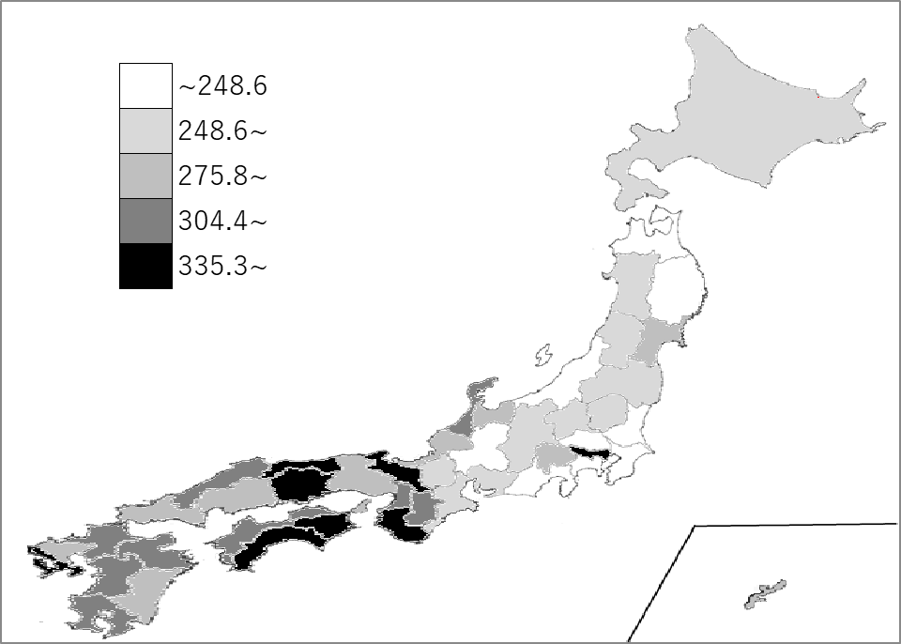
千葉県の推移
平成28年 | 189.9 | 45
平成30年 | 194.1 | 45
令和2年 | 205.8 | 43
令和4年 | 209 | 45
令和6年 | 221 | 45

《備 考》 ・資料出所 厚生労働省「医師・歯科医師・薬剤師統計の概況」 ・参 考 千葉県の医師数は、13,333人で8位。全国は、331,092人。 注）数値は、医療施設に従事している医師数です。

